操作
Press Cube_仕様書_プレイヤー

仕様書：操作

トップページ
 | Xboxコントローラー操作
リソース

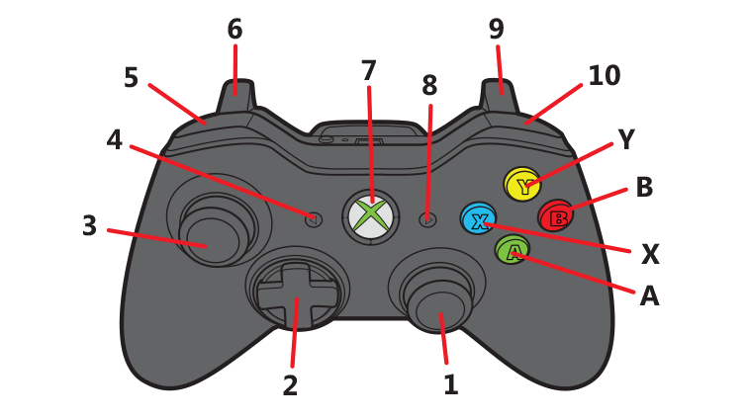
操作

状態

 | 名前 | 操作名称 | 説明 | 入力（上図）
 | 決定/ジャンプ | A | 主人公のジャンプ動作/メニューの選択時/ポーズ画面の選択時 | A
 | キャンセル | B | メニューの選択時/ポーズ画面の選択時 | B
 | 選択 | スティック・十字 | メニューの選択時/ポーズの選択時 | 1・２・３
 | 移動 | 十字 | 主人公の移動 | 2
 | プレス | スティック・十字 | 鉄板のプレスを行う時 | 1・３
 | メニューを開く | START | ゲーム中にポーズメニューを開く/閉じる | 8

 | キーボード操作

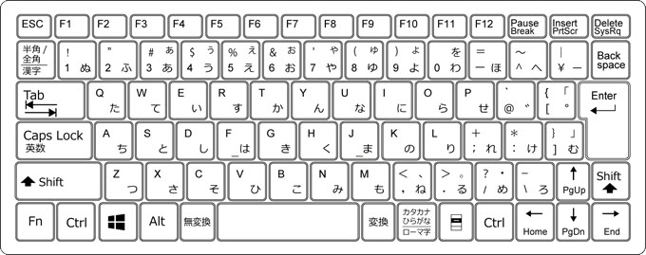

 | 名前 | 操作名称 | 説明 | ー
 | 決定 | 左クリック/エンター/Z | メニューの選択時/ポーズ画面の選択時
 | キャンセル | バックスペース/Z | メニューの選択時/ポーズ画面の選択時
 | 選択 | ←↑→↓ | メニューの選択時/ポーズの選択時
 | 移動 | A/D | 主人公の移動
 | ジャンプ | スペース | 主人公のジャンプ動作
 | プレス | ←↑→↓ | 鉄板のプレスを行う時
 | メニューを開く | エスケープ | ゲーム中にポーズメニューを開く/閉じる

状態
Press Cube_仕様書_プレイヤー

仕様書：状態

トップページ
 | 主人公の概要
リソース

操作

状態

・今作の主人公、プレイヤーキャラ
・主人公は鉄板を操り、プレスする能力を持っており、能力を駆使し攻略に挑む
・主人公の履いている靴で鉄板の上に乗ることができる。

 | 地上移動

 | 実施項目リスト
 | ・左右の入力(十字/A/D)で左右に動く
 | ・速さ750で設定 等速7.5/1秒
 | ・十字で入力される割合 (-1～1)
 | ・加速度は「スティックで入力される割合×速さ×deltatime」で算出された値を毎フレーム加算
 | ・最高速は200で２マス/1秒で動く
 | ・ターン時の慣性

 | ジャンプ

 | 実施項目リスト
 | ・「Ａ/スペース」ボタンでジャンプする事が出来る。
 | ・高さ1.25マス分（１マス登れる分）でジャンプする
1マス登れる分
 | ・ジャンプ中の最大横移動幅は２マス先まで
 | ・ブロック操作中はジャンプ不可
 | ・宙にいる場合はジャンプ不可

 | 空中移動

 | 実施項目リスト
 | ・左右の入力(十字/A/D)で左右に動く
 | ・速さ 500で設定 等速で5マス/1秒
 | ・スティックで入力される割合 (-1～1)
 | ・加速度は「スティックで入力される割合×速さ×deltatime」で算出された値を毎フレーム加算
 | ・最高速は200で2マス/１秒で動く

